1.IDENTIFICACION
INFORMACIÓN GENERAL |  | INFORMACIÓN DEL ESTUDIO RESPECTIVO
 |  | NODO NÚMERO |  |  |  |  | 46626
 |  | INFORME NÚMERO |  |  |  |  | 1368
CONTRATISTA | UNIÓN TEMPORAL MOVILIDAD 2014 | ORDEN DE TRABAJO No. |  |  |  |  | PROGRAMACION BASICA
 |  | FECHA DE LA ORDEN DE TRABAJO |  |  |  |  | -
 |  | FECHA DE LA TOMA DE INFORMACIÓN |  |  |  |  | 050814
 |  | DÌA DE LA SEMANA
OBJETO DEL CONTRATO | REALIZAR LA TOMA DE INFORMACIÓN DE CAMPO, COMO INSUMO DEL PROGRAMA DE MONITOREO, SEGUIMIENTO Y PLANEACIÓN DEL TRÁNSITO Y EL TRANSPORTE DE BOGOTA D.C | TIPO DE ESTUDIO |  |  |  |  | VOLÚMENES POR TIPO DE VEHÍCULO DISCRIMINANDO CAMIONES
 |  | NOMBRE DEL ARCHIVO |  |  |  |  | 46626_KR_77G_X_CL_59_S_140805_VOL_V1.xlsx
 |  | CÓDIGO DEL ESTUDIO |  |  |  |  | VOL
 |  | LUGAR DE LA TOMA DE INFORMACIÓN
NÚMERO DE CONTRATO | 2072-2013 | COORDENADA X |  |  |  |  | LONGITUD
 |  | COORDENADA Y |  |  |  |  | LATITUD

FECHA DE INICIO DEL CONTRATO | 22-01-2014 | PROFESIONALES RESPONSABLES
 |  | CONSULTOR (DIRECTOR) |  |  |  |  | ING. MSC. SANDRA LUCIA NAVAS TEQUIA
 |  | CONSULTOR (COORDINADOR GENERAL) |  |  |  |  | ING. MSC. LUIS FERNANDO RUBIANO BARRERO
INTERVENTORÍA | UNIVERSIDAD NACIONAL DE COLOMBIA | CONSULTOR (EXPERTO EN TRÁNSITO Y TRANSPORTE) |  |  |  |  | ING. ESP. DIANA PAOLA PARADA
 |  | CONSULTOR (ING ANÀLISIS) |  |  |  |  | ING. JUAN MANUEL VILLAMARIN
 |  | INTERVENTORÍA (DIRECTOR) |  |  |  |  | ING. MSC. ARTURO ZARATE
 |  | INTERVENTORÍA (ESPECIALISTA) |  |  |  |  | ING. MSC. WILLIAM CASTRO
 |  | INTERVENTORÍA (RESIDENTE) |  |  |  |  | ING. JOSÉ EDWIN TORRES
OBJETO DEL CONTRATO | INTERVENTORÍA TÉCNICA, ADMINISTRATIVA Y FINANCIERA PARA LA TOMA DE INFORMACIÓN DE CAMPO COMO INSUMO DEL PROGRAMA DE MONITOREO, SEGUIMIENTO Y PLANEACIÓN DEL TRÁNSITO Y TRANSPORTE DE BOGOTÁ D.C. | SUPERVISOR SECRETARIA MOVILIDAD |  |  |  |  | ING. FABIAN GONZALEZ

 |  | VERSIONES DEL ESTUDIO
 |  | NÚMERO |  | FECHA | OBSERVACIONES
NÚMERO DE CONTRATO | 2072-2013 | Versión 0 |  | 15/08/14
 |  | Versión 1 |  | 22/08/14 | SE ATENDIERON LAS OBSERVACIONES DE INTERVENTORÍA ENVIADAS EN COMUNICADO FI-INT-CMTTUB14-444-14, SE DA RESPUESTA MEDIANTE RADICADO ICV-187-C-768. Se corrigieron los movimientos aforados registrados en la tabla de la Hoja 1. IDENTIFICACIÓN. Se revisaron observaciones en la Hoja 2. BASE respecto a la variación abrupta en el volumen vehicular durante los periodos 645 de bus especial donde aumenta el volumen por el paso de rutas empresariales y escolares; a las 715, 745 donde la variación se debe al tráfico lento, a las 2130 de bus intermunicipal aumenta sin una causa aparente; a las 1800 de motos para el movimiento 1. A las 1445 de livianos; 645 de buseta; 700 de bus intermunicipal del movimiento 3. 1730 y de livianos; 600 de bus intermunicipal; 1400 de C2P; 1100 de C5; para el movimiento 4 la variación se debe a congestiones en la intersección constantes por lo que se presenta tráfico lento y repentinamente se libera el tráfico, lo anterior ocurre durante el día. Se corrigieron las gráficas de la torta de TPM en la Hoja 4. RESULTADOS.
 |  | Versión 2
FECHA DE INICIO DEL CONTRATO | 21-01-2014 | Versión 3

 |  | DESCRIPCIÓN DE LA TOMA DE INFORMACIÓN
 |  | TIPO DE VEHÍCULO | FACTOR DE EQUIVALENCIA | MOVIMIENTOS AFORADOS |  |  | No. DE PERÍODOS | HORA
ESQUEMA |  |  |  | ACCESO | LENTA | RÁPIDA | HORARIO DEL PERÍODO No. 1 | 22:00-06:00
 |  | L | 1 | NORTE | 1 |  | HORARIO DEL PERÍODO No. 2 | 06:00-14:00
 |  | C | 2 | SUR |  |  | HORARIO DEL PERÍODO No. 3 | 14:00-22:00
 |  |  |  | OCCIDENTE | 3 | 3B | No. DE HORAS TOMADAS | 24
 |  | BT | 2 | ORIENTE | 4 | 4B | HORARIO DE LA TOMA DE INFORMACIÓN | 22:00-22:00
 |  | B | 2 |  |  |  | No. DE EQUIPOS UTILIZADOS | 11
 |  |  |  | OBSERVACIONES DE LA TOMA DE INFORMACIÒN
 |  | AL | 2 | OBSERVACION |  |  |  |  | ACCESO
 |  | AT | 2.5 | A LAS 15:45 HORAS HAY PRESENCIA DE POLICÍA DE TRÁNSITO, ESTA EMPIEZA A DAR PRIORIDAD A VEHÍCULOS UBICADOS SOBRE AUTOPISTA SUR, MEDIDA AFECTA DISTRIBUCIÓN DE VOLÚMENES EN EL ACCESO NORTE |  |  |  |  | NORTE
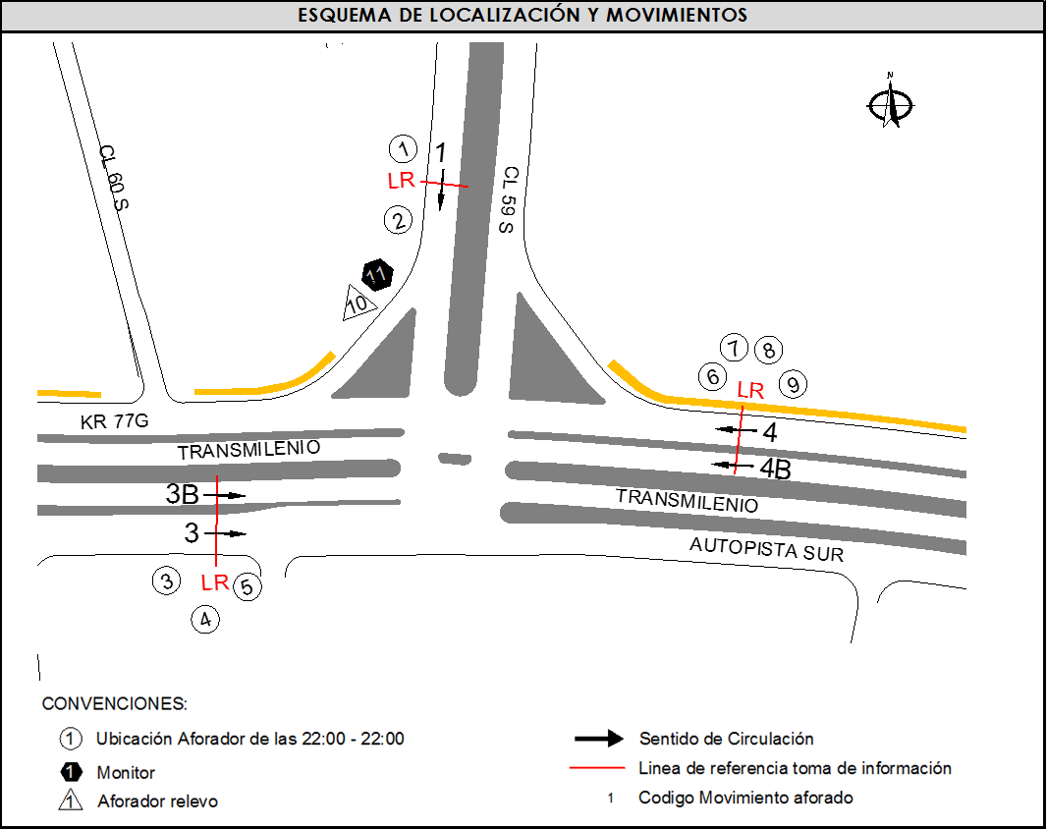
 |  | BA | 2.5 | A LAS 19:00 HORAS SE PRESENTA CONGESTIÓN VEHICULAR POR FINALIZACIÓN DE LA JORNADA LABORAL Y ESCOLAR DE HABITANTES QUE RESIDEN EN ZONAS CERCANAS AL PUNTO DE ESTUDIO ASÍ COMO LAS PERSONAS QUE SE DESPLAZAN AL MUNICIPIO DE SOACHA |  |  |  |  | OCCIDENTE
 |  | ESP | 2 | A LAS 04:30 HORAS SE EVIDENCIA UN INCREMENTO EN EL VOLUMEN DE INTERMUNICIPALES QUE ENTRAN Y SALEN DE LA TERMINAL DE TRANSPORTES, ASÍ COMO LOS QUE TRANSITAN POR EL ACCESO |  |  |  |  | ORIENTE
 |  | INT | 2 | A LAS 22:00 HORAS SE EVIDENCIA UN AUMENTO EN EL FLUJO VEHICULAR POR DESPLAZAMIENTO DE HABITANTES QUE RESIDEN EN LA ZONA LOS CUALES SE DIRIGEN A SUS HOGARES UNA VEZ FINALIZADA LAS ACTIVIDADES LABORALES Y ESCOLARES DEL DÍA |  |  |  |  | OCCIDENTE-ORIENTE
 |  | C2P | 2.5 | EN EL PERIODO DE LAS 17:00-17:30 HORAS SE PRESENTA CONGESTIÓN VEHICULAR POR HORA PICO |  |  |  |  | TODOS
 |  | C2G | 2.5
 |  | C3 | 2.5
 |  | C4 | 2.5
 |  | C5 | 2.5
 |  | C6 | 2.5
 |  | >C6 | 2.5
 |  | M | 0.5
 |  | BIC | 0.3

 |  | ANALISIS PUNTUAL
 |  | LA INTERSECCIÓN AVENIDA CARRERA 77G (AUTOPISTA SUR) CON LA CALLE 59 SUR ES UNA INTERSECCIÓN EN "T", UBICADA AL SUR DE LA CIUDAD, EN LA LOCALIDAD DE BOSA. LA AVENIDA CARRERA 77G PRESENTA CUATRO CALZADAS, LAS CALZADAS EXTERNAS CUENTAN CON CUATRO CARRILES PARA TRÁFICO MIXTO, UNA POR SENTIDO. LAS CALZADAS INTERNAS UNA POR SENTIDO DE DOS CARRILES CADA UNA, SON EXCLUSIVAS DEL SISTEMA TRANSMILENIO; ESTA AVENIDA PERMITE LA CIRCULACIÓN DE VEHÍCULOS EN SENTIDO ORIENTE-OCCIDENTE Y VICEVERSA Y SU PASO ES A NIVEL CON LA CALLE 59 SUR. LA CALLE 59 SUR PRESENTA DOS CALZADAS UNA POR SENTIDO DE TRES CARRILES CADA UNA PARA EL TRÁFICO MIXTO, CON SENTIDO DE CIRCULACIÓN NORTE-SUR Y VICEVERSA, SOLO CUENTA CON ACCESO POR EL COSTADO NORTE. EL VOLUMEN TOTAL AFORADO DURANTE EL DÍA FUE DE 134.095 VEHÍCULOS MIXTOS, DISTRIBUIDOS DE LA SIGUIENTE MANERA: EL 38,7% CORRESPONDEN A VEHÍCULOS LIVIANOS, EL 32,1% A MOTOS, EL 18,6% A TRANSPORTE PÚBLICO COLECTIVO Y MASIVO Y EL 10,3% A VEHÍCULOS DE CARGA (CAMIONES). LOS PERÍODOS DE MÁXIMA DEMANDA SE PRESENTAN ENTRE LAS 06:15 Y LAS 07:15 HORAS, Y ENTRE LAS 17:15 Y 18:15 HORAS. LA HORA PICO TOTAL DE LA INTERSECCIÓN SE REGISTRA ENTRE LAS 06:15 Y 07:15 HORAS, PERIODO EN EL QUE SE MOVILIZA UN TOTAL DE 9.675 VEHÍCULOS MIXTOS, DE LOS CUALES EL 48.9% CORRESPONDE A MOTOS, EL 28,3% A VEHICULOS LIVIANOS, EL 17,4% A TRANSPORTE PÚBLICO COLECTIVO Y MASIVO, EL 4,9% A TRANSPORTE DE CARGA Y EL 0,4% A BICICLETAS.

 |  | REGISTRO FOTOGRÁFICO
 |  | 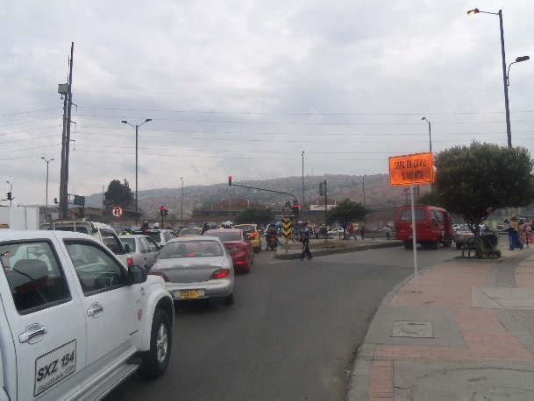

 |  | ACCESO NORTE

 |  | 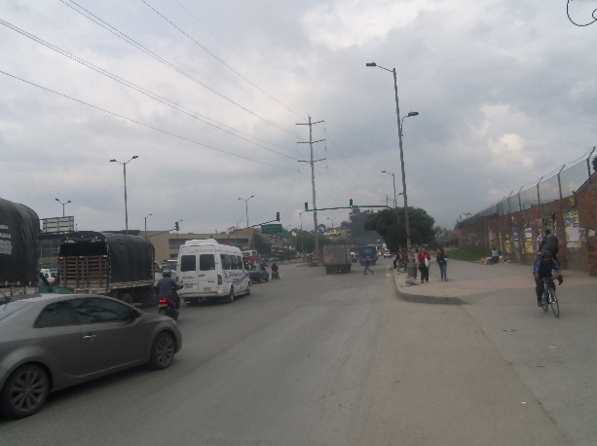 |  |  |  |  | 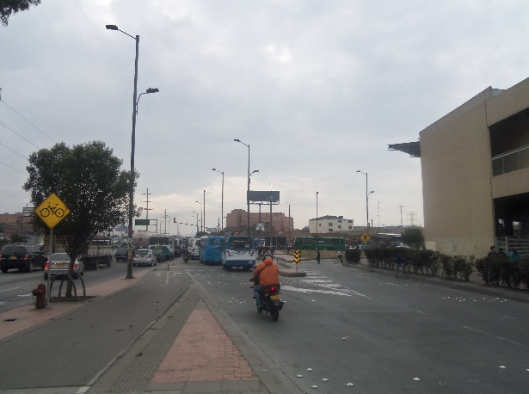

 |  | ACCESO OCCIDENTE |  |  |  |  | ACCESO ORIENTE

